Arkusz1
Kontrakt: | Numer seryjny: | Symbol: | Typ: | Rodzaj: | Obiekt: | Pozycja: | Nośność pionowa V [kN] | Zakres przesuwów Δx, Δy [mm]
- | - | - | - | - | - | - | - | -

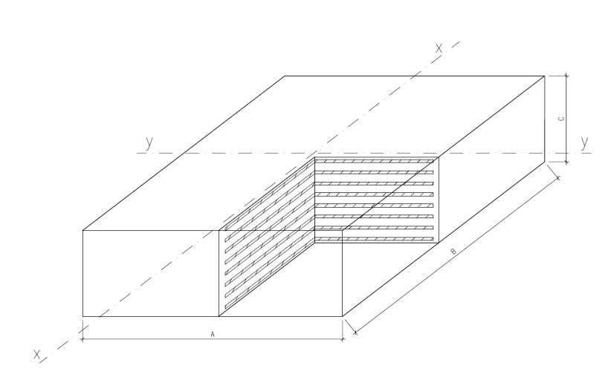

WYMIAR KONTROLNY |  | SZER. BLOKU ELASTOMER. | DŁ. BLOKU ELASTOMER. | WYS. BLOKU ELASTOMER. | PŁASKOŚĆ | RÓWNOLEGŁOŚĆ PŁASZCZYZN |  | TWARDOŚĆ SHORE'A
 |  | A | B | C | POWIERZCHNI | Naroże 1 | Naroże 2
Nominalny [mm] |  | x | x | x | - | x | x | 60°
Tolerancja [mm] |  | + 4mm/- 2mm | + 4mm/- 2mm | ± 2mm | 0,3% przekątnej lub 1,5mm C<100 mm | 0,2% przekątnej lub 1 mm |  | +/- 5
RZECZYWISTY [mm] |  | x | x | x | 0.2 | x | x | x

MATERIAŁ | CECHA |  |  |  | UWAGI
STAL | GATUNEK: |  | S235
ELASTOMER | TWARDOŚĆ : |  | 60 Shore’ +-5

WYRÓB: | ZGODNY |  |  |  | NIEZGODNY
UWAGI:
POTWIERDZAM ZGODNOŚĆ WYROBU – PODPIS I DATA: |  |  |  |  | PRZEKAZUJE WYRÓB DO SPRZEDAŻY – PODPIS I DATA:
[KIEROWNIK DS. JAKOŚCI/KONTROLER JAKOŚCI] |  |  |  |  | [DYREKTOR ZAKŁADU/ KIEROWNIK PRODUKCJI]

